상품제안서
25절 시스템다이어리 2025 | 상품코드: S05068

 |  |  |  |  |  |  | 02-713-8555 | www.synergygift.co.kr
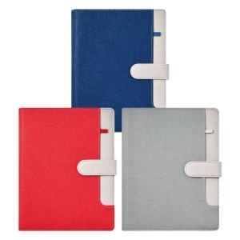 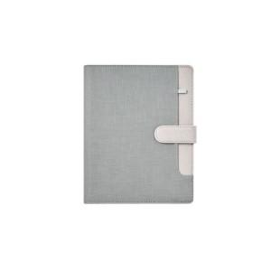 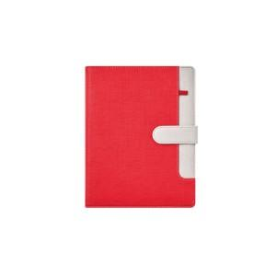

【상세/제작정보】

【인쇄/포장옵션】 | 불박, 금박, 은박 / OPP(비닐)

【공급단가】 | 수량 | 50~ | 100~ | 300~ | 1,000~ | 3,000~
*VAT별도 | 노트식 | 15,000원 | 11,400원 | 11,000원 | 10,400원 | 10,200원
 | 하루식 | 15,800원 | 12,200원 | 11,800원 | 11,200원 | 11,000원
 | 이틀식 | 15,000원 | 11,400원 | 11,000원 | 10,400원 | 10,200원

【상품 URL】 | https://www.synergygift.co.kr:443/src/goods_detail.php?gdno=14712

